ALI
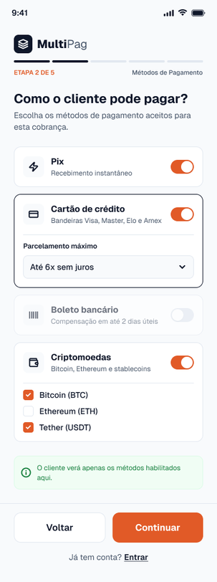
Nome | Itens de Dados Referenciais | Registros Lógicos | Complexidade | Tamanho (FP) | Imagem da Tela
Cobrança (Tela Criar Cobrança) | Valor; Descrição; CPF do cliente; E-mail do cliente; Método habilitado; Link de pagamento; Status; Data de criação; Data de pagamento; | Cobrança; Método de pagamento habilitado | Simples | 7 | (Imagem 1)
Pagamento (Tela Pagamento via Pix) | Método utilizado; Valor pago; CPF do pagador; Status; Identificador da transação externa; Data do pagamento; | Pagamento | Simples | 7 | (Imagem 2) | Imagem 1

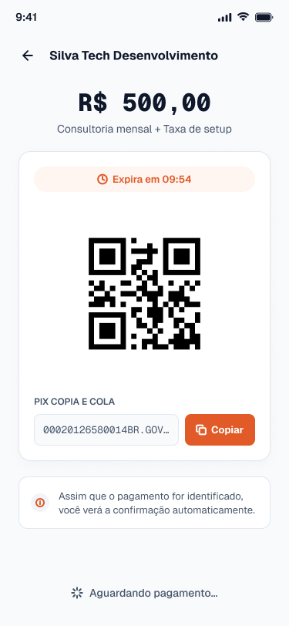
 |  |  |  |  |  | Imagem 2

AIE
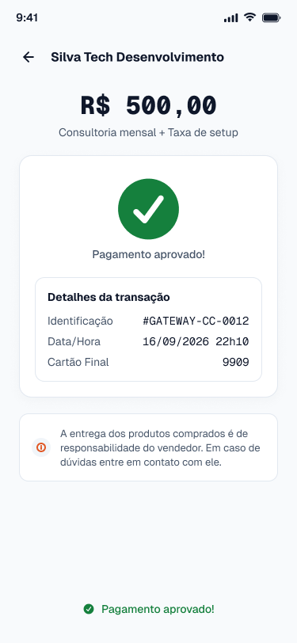
Nome | Itens de Dados Referenciais | Registros Lógicos | Complexidade | Tamanho (FP) | Imagem da Tela
Confirmação de Transação de Cartão (Tela Retorno do Pagamento Cartão) | Identificador da transação externa; Status da confirmação; Data e hora da confirmação; Final do cartão; | Confirmação de pagamento com cartão | Simples | 5 | (Imagem 1)
Confirmação e Cotação de Criptomoeda (Tela Retorno do Pagamento Cripto) | Identificador da transação externa; Criptomoeda; Cotação aplicada; Quantidade em cripto; Status da confirmação; Data e hora da confirmação; | Cotação e confirmação de cripto | Simples | 5 | (Imagem 2) | Imagem 1

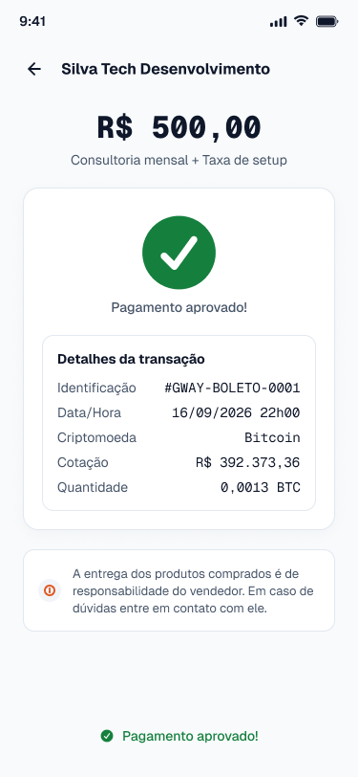
 |  |  |  |  |  | Imagem 2

EE
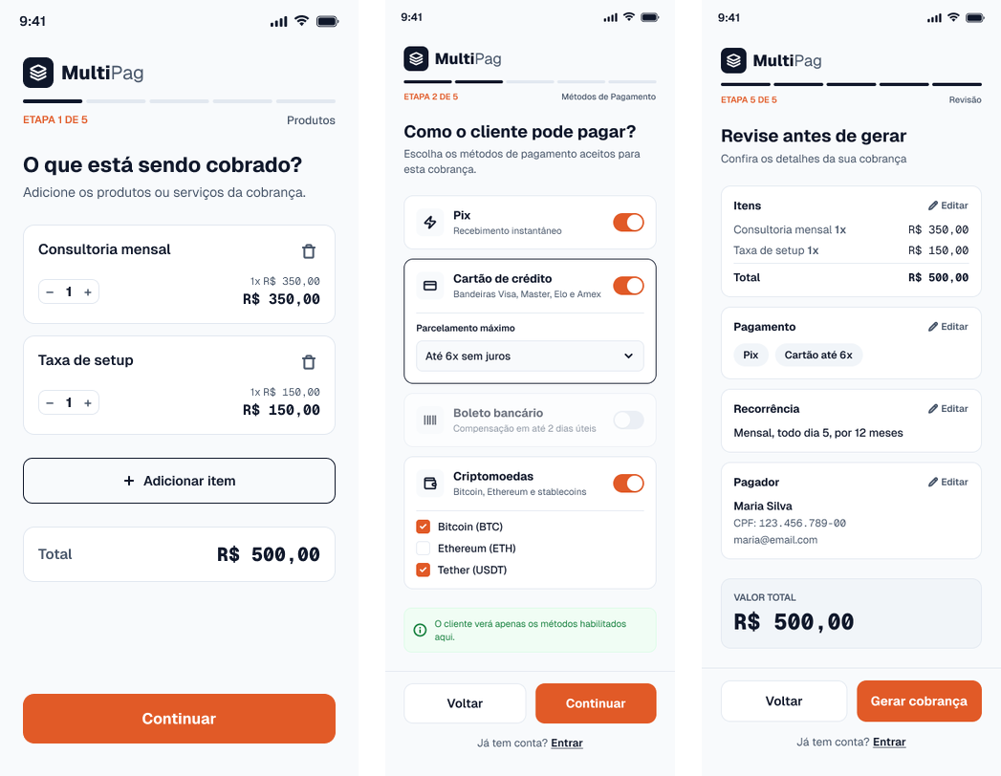
Nome | Quantidade de arquivos referenciados | Quantidade de itens de dados referenciados | Complexidade | Tamanho (FP) | Imagem da Tela
Incluir cobrança (Tela Criar Cobrança) | ALI Cobrança; ALI Cliente; | 5 (campos de entrada: valor, descrição, CPF do cliente, e-mail do cliente, métodos de pagamento aceitos); 1 (mensagem de retorno, com o link); | Moderado | 4 | (Imagem 1)
Alterar cobrança (Tela Editar Cobrança) | ALI Cobrança; ALI Pagamento; | 5 (campos de entrada: identificador da cobrança, valor, descrição, e-mail do cliente, métodos de pagamento aceitos); 1 (mensagem de retorno ao usuário); | Moderado | 4 | (Imagem 2) | Imagem 1
Excluir cobrança (Tela Cancelar Cobrança) | ALI Cobrança; ALI Pagamento; | 2 (campos de entrada: identificador da cobrança, confirmação do cancelamento); 1 (mensagem de retorno ao usuário); | Simples | 3 | (Imagem 3)
Pagar cobrança com cartão (Tela Pagamento com Cartão) | ALI Pagamento; ALI Cobrança; | 7 (campos de entrada: identificador da cobrança, CPF do pagador, nome no cartão, número do cartão, validade, código de segurança, parcelas); 1 (mensagem de retorno ao usuário); | Moderado | 4 | (Imagem 4)
Contribuição Para EE
Fiquei responsável pelas Entradas Externas de Incluir cobrança, Alterar cobrança, Excluir cobrança e Pagar cobrança com cartão. Identifiquei os ALIs que cada transação usa, contei os itens de dados e defini a complexidade e o tamanho de cada uma.

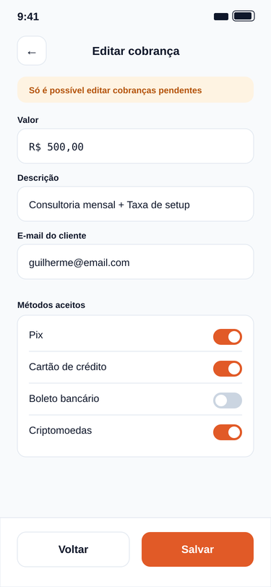
 |  |  |  |  |  | Imagem 2

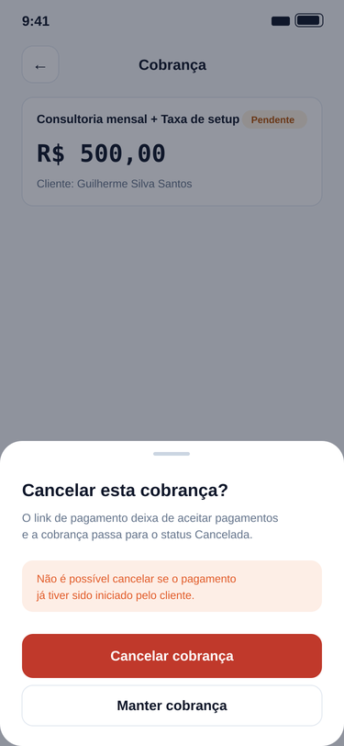
 |  |  |  |  |  | Imagem 3

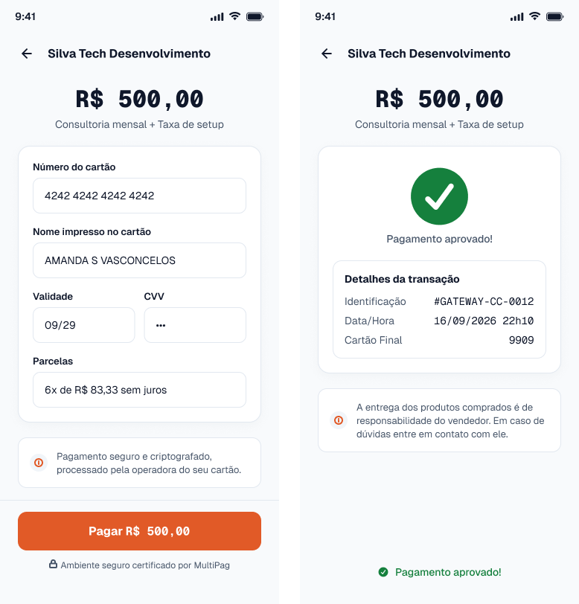
 |  |  |  |  |  | Imagem 4

SE
Nome | Quantidade de arquivos referenciados | Quantidade de itens de dados referenciados | Complexidade | Tamanho (FP) | Explicação | Imagem da Tela
Gerar pagamento via Pix com QR Code (Tela Pagamento via Pix) | ALI Business; ALI Cobrança; ALI Pagamento; | 6 (dados da cobrança: nome do business, identificador da cobrança, descrição, valor, CPF do pagador, método utilizado); 5 (dados gerados: identificador da transação, código copia e cola, imagem do QR Code, data e hora de expiração, status do pagamento); | Moderado | 5 | O QR Code, o código copia e cola e o prazo de expiração não são lidos de nenhum arquivo. O sistema os gera a partir do valor da cobrança e do identificador da transação, ou seja, são dados derivados. A função ainda cria o pagamento pendente. | (Imagem 1)
Gerar cotação e instruções de pagamento em criptomoeda (Tela Pagamento em Cripto) | ALI Cobrança; ALI Pagamento; AIE Cotação e confirmação de cripto; | 5 (dados da cobrança e escolha do pagador: identificador da cobrança, valor em reais, CPF do pagador, moeda, rede); 6 (dados calculados: cotação aplicada, valor a pagar em cripto, endereço da carteira, imagem do QR Code, validade da cotação, status do pagamento); | Moderado | 5 | O valor a pagar em criptomoeda é calculado dividindo o valor em reais pela cotação vigente, e o QR Code e o prazo de validade da cotação também são gerados na hora. Nenhum deles é um dado armazenado, portanto são derivados. | (Imagem 2)
 |  |  |  |  |  |  | Imagem 1

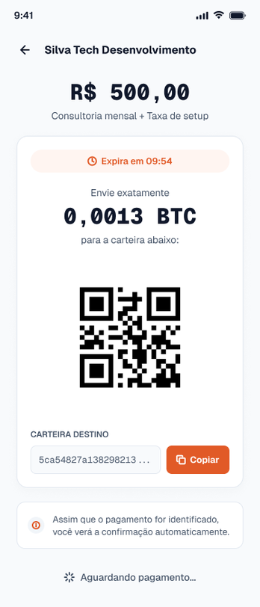
 |  |  |  |  |  |  | Imagem 2

CE
Nome | Entrada Quantidade Arquivos Referenciados | Entrada Quantidade de itens de dados referenciados | Complexidade Entrada | Tamanho Entrada (FP) | Saída Quantidade Arquivos Referenciados | Saída Quantidade de itens de dados referenciados | Complexidade Saída | Tamanho Saída (FP) | Tamanho Final (FP) | Imagem
Acessar cobrança pelo link (Tela Cobrança Recebida) | ALI Cobrança; | Código do link; | Simples | 3 | ALI Cobrança; ALI Business; | Nome do business; Descrição da cobrança; Valor; Status da cobrança; Métodos de pagamento habilitados; Mensagem de erro (link inválido ou expirado); | Moderado | 4 | 4 | (Imagem 1) | Imagem 1
Consultar detalhes da cobrança (Tela Detalhes da Cobrança) | ALI Cobrança; | Identificador da cobrança; | Simples | 3 | ALI Cobrança; ALI Pagamento; | Valor; Descrição; CPF do cliente (mascarado); E-mail do cliente; Métodos de pagamento aceitos; Status da cobrança; Data de criação; Data de pagamento; Método utilizado; Link de pagamento; | Moderado | 4 | 4 | (Imagem 2) |  | 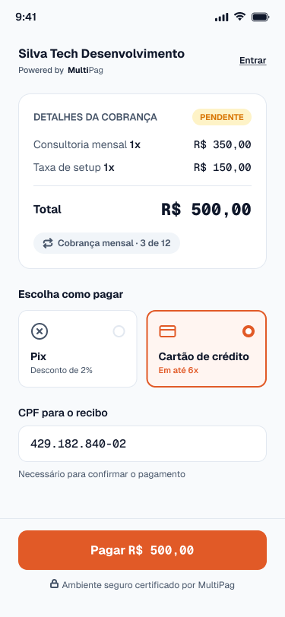

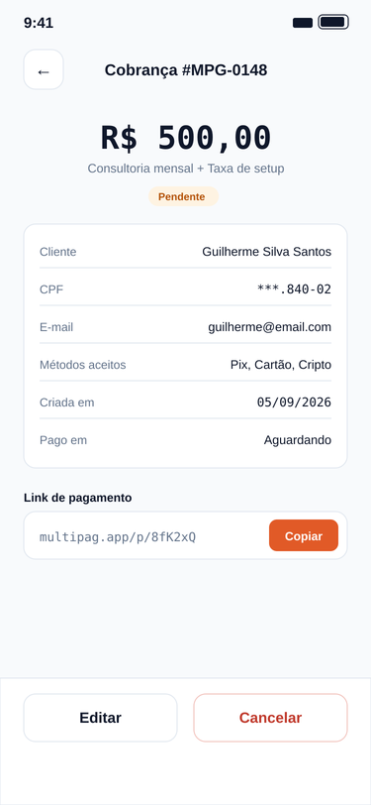
 |  |  |  |  |  |  |  |  |  |  | Imagem 2

